Показатели эффективности
Показатели | 2025-2026 | 2026-2027 | 2027-2028 | 2028-2029 |  | № | Показатель | Значение
Выручка (поступления от реализации) | 0.00 | 8700.00 | 9710.00 | 13448.00 |  | 1 | Ставка дисконтирования, % | 30.0
Себестоимость (затраты) | 1916.21 | 5609.25 | 6690.90 | 9098.90 |  | 2 | IRR на 31.12.xx, %
Прибыль/убыток | -1916.21 | 3090.75 | 3019.10 | 4349.10 |  | 3 | Срок окупаемости (номинальный), лет | 2.5
Налог на прибыль (УСН 3%) | 0.00 | 261.00 | 291.30 | 403.44 |  | 4 | Срок окупаемости (дисконтированный), лет | 3.6
Чистая прибыль | -1916.21 | 2829.75 | 2727.80 | 3945.66 |  | 5 | NPV, руб. | 523.5
 |  |  |  |  |  | 6 | PI, % | 1.2
 |  |  |  |  |  | 7 | ARR, % | 63.2
 |  |  |  |  |  | 8 | IRR, % | 37.0
 |  |  |  |  |  | 9 | EVA, руб. | 3255.7
 |  |  |  |  |  | 10 | ROI, % | 229.9

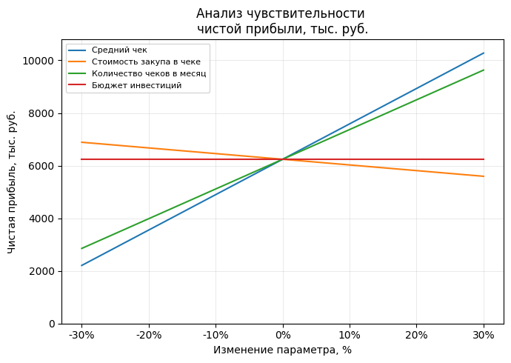
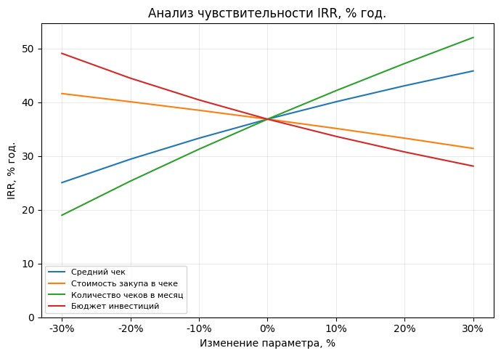

Расчеты:

 | Дисконтированные денежные потоки, инвестиции = 3 млн
 | -1916.21 | 2829.75 | 2727.80 | 3945.66
 | 1 | 2 | 3 | 4 |  | 2823.4880186
 | 1.3 | 1.3 | 1.3 | 1.3 |  | 523.48801863
 | -1474.0076923 | 1674.408284 | 1241.6021848 | 1381.4852421

 | Срок окупаемости, лет
 | Год | Номинальный |  | Дисконтированный
 | 1 | -4216.21 |  | -1474.0076923 | -3774.0076923
 | 2 | -1386.46 |  | 1674.408284 | -2099.5994083
 | 3 | 1341.34 |  | 1241.6021848 | -857.99722349
 | 4 |  |  | 1381.4852421 | 523.48801863

 | Итого: | 2.5 |  | 3.6
 | PI, %
 | PV | PI
 | 2823.4880186 | 1.23

 | ARR, %
 | Среднегодовая прибыль | 1896.75
 | ARR, % | 63.22

 | IRR, %
 | 37%
 | -2300 | -1916.21 | 2829.75 | 2727.80 | 3945.66

 | EVA, руб.
 | 3255.66

Точка безубыточности и риски
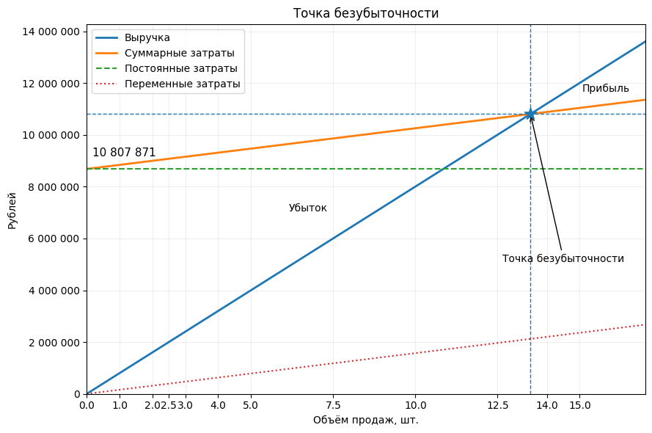
Точка безубыточности построена на 2 года после выхода на рынок
 | ≈ 13,5 проданных лицензий и выручка ≈ 10,8 млн ₽
 |  |  |  | Матрица рисков

 |  | Вероятность \ Влияние | 1. Незначительное | 2. Малое | 3. Среднее | 4. Серьёзное | 5. Критическое
 |  | 1. Редко | Мелкие баги UI в веб-интерфейсе, не влияющие на результаты сканирования. Некорректная формулировка пары полей в отчёте под ФСТЭК, исправляется без перерасчёта отчётов. | Небольшая задержка в публикации статьи/кейса, не влияющая на лидогенерацию. Отмена участия в одной нишевой конференции по внешним причинам. | Разовый рост стоимости «железа» для собственной инфраструктуры на 5–7%, без пересмотра ценников клиентам. Однократная проверка регулятора без претензий, требующая отвлечения команды на подготовку документов. | Кратковременная уязвимость в сторонней библиотеке, которую удаётся закрыть до её эксплуатации злоумышленниками. Потеря одного среднего клиента из-за их внутреннего бюджетного урезания. | Внезапное изменение требований ФСТЭК, требующее серьёзного пересертифицирования, но с переходным периодом. Региональный форс-мажор (санкции/политика), ограничивающий работу в одном из целевых регионов.
 |  | 2. Маловероятно | Единичные негативные отзывы о неудобстве формата отчёта без потери клиентов. Случайное некорректное отображение рус/англ локализации в части интерфейса. | Недооценка ежемесячного счёта за облако на 5–10%. Срыв сроков по одному пилоту на 2–3 недели из-за задержки со стороны клиента. | Перенос подписания одного договора на следующий квартал из-за смены руководства у заказчика. Уход одного инженера по поддержке при устойчивой остальной команде. | Проигрыш крупного тендера из-за цены при сохранении хороших технических оценок. Срыв релиза крупного функционала для Enterprise на 2–3 месяца. | Массовый технический сбой в дата-центре провайдера, приводящий к длительному (сутки-двое) простую облачной части сервиса. Выход на рынок сильного западного/гос-конкурента с агрессивным демпингом.
 |  | 3. Возможно | Регулярные мелкие запросы кастомизации отчётов от отдельных клиентов. Небольшие пики нагрузки на инфраструктуру при больших сканах, не влияющие на SLA. | Отказ одного пилотного клиента от продолжения после теста без негативных отзывов по продукту. Перерасход небольшого маркетингового бюджета на неокупившуюся рекламную кампанию. | Скорость наполнения воронки продаж ниже плана (меньше горячих лидов в сегменте КИИ/портов). Недооценка трудозатрат на расширенный SLA (дежурства on-call) для нескольких клиентов. | Выполнение плана выручки на 70–80% из-за смещения сделок вправо. Неуспешная первая попытка сертификации/включения в реестр ПО, требующая доработок и повторной подачи. | Резкое ужесточение регулирования КИИ, ограничивающее закупки новых решений на 1–2 года. Уход одного из ключевых основателей/архитектора без заранее подготовленной замены.
 |  | 4. Вероятно | Регулярная необходимость небольших переработок интерфейса под обратную связь пилотных заказчиков. Мелкие просадки производительности сканера на экзотических конфигурациях. | Планомерный рост стоимости облачной инфраструктуры по мере подключения новых заказчиков (давление на маржу). Систематический сдвиг подписания контрактов на 1 квартал из-за бюрократии. | Уход одного сильного продавца и падение конверсии в тендерах на несколько месяцев. Повторяющиеся переносы 2–3 крупных сделок из-за длительных согласований ИБ-служб. | Отказ 2–3 крупных клиентов от продления из-за оптимизации их бюджетов или смены приоритетов. Существенные замечания по безопасности от независимого аудита, требующие масштабного рефакторинга. | Инцидент информационной безопасности у клиента, где в информпространстве частично связывают проблему с нашим продуктом (даже при ошибке настройки на стороне заказчика). Высокая зависимость проекта от ограниченного круга источников финансирования (один инвестор/группа компаний), что при изменении их приоритетов может привести к снижению доступного бюджета.
 |  | 5. Почти неизбежно | Постоянный поток мелких запросов в поддержку (вопросы по отчётам, настройкам), увеличивающий операционную нагрузку, но без серьёзных последствий. Контекст-switch команды из-за параллельных пилотов и presale-активностей. | Регулярное давление заказчиков на скидки и спецусловия, слегка уменьшающее плановую маржу. Частые задержки оплаты по контрактам на 30–60 дней. | Рост ожиданий по зарплатам у разработчиков и ИБ-специалистов, необходимость ежегодно индексировать ФОТ. Постоянная корректировка roadmap под требования крупных клиентов, уменьшающая фокус на продуктовой стратегии. | Жёсткая конкуренция в тендерах с крупными вендорами (Positive, Ростелеком, Лаборатория Касперского и т.п.), что снижает долю выигранных проектов. Макроэкономическая нестабильность (курсы, санкции), усложняющая долгосрочное планирование цен и затрат. | При масштабировании без корректировки ценовой политики и модели поддержки возможно значимое снижение маржинальности (рост доли затрат на поддержку и скидки).

